Sumário
Cliente | Yanes Costa Nascimento | Histórico de Revisões
Projeto | Max Mercado | Data | Atualizado Por | Descrição da Atualização
Elaborado Por | Pedro Oliveira, Pedro Amorim, José Henrique | 2023-05-09 | Pedro Henrique Oliveira | Inclui os nomes do projeto e dos participantes do grupo
Revisado Por | Pedro Oliveira, Pedro Amorim, José Henrique | 2023-05-09 | Pedro Henrique Amorim | Alterações nos cénarios e realização de algumas observações
Data de Criação | 2023-05-09 | 2023-05-09 | Pedro Henrique Oliveira | Criação de alguns cénarios e realização de algumas observações
Executor dos Testes | Pedro Oliveira, Pedro Amorim, José Henrique | 2023-05-09 | José Henrique | Alterações nos cénarios e realização de algumas observações

Cenários OK | 3
Cenários NOK | 3
Cenários não testados | 0

Imagens
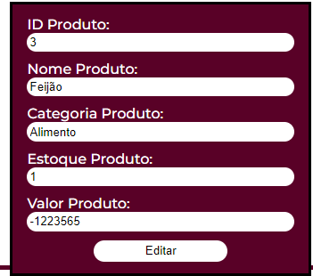
Imagem 01:

Imagem 02:

